在庫一覧画面
画面仕様書 |  |  | システム名称 |  |  | サブシステム名称 |  |  |  | クラス番号
 |  |  |  |  |  |  |  |  |  | 2B05SN
名称 | 在庫一覧初期画面 |  | 在庫管理システム |  |  | 在庫管理システム |  |  |  | 氏名
 |  |  |  |  |  |  |  |  |  | 奥野 時成
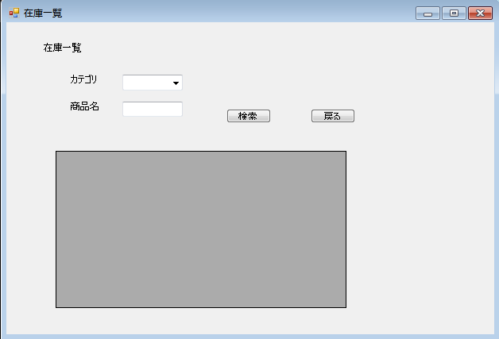
 |  |  |  |  |  |  | 画面詳細

 |  |  |  |  |  |  | フォーム名 |  | zaiko_itiran

 |  |  |  |  |  |  | 画面サイズ |  | 630x431

 |  |  |  |  |  |  | 背景色 |  | 規定値

 |  |  |  |  |  |  | 文字種類 |  | MS ゴシック

 |  |  |  |  |  |  | 文字サイズ |  | 9

 |  |  |  |  |  |  | 文字色 |  | 黒

 | 名称 | 使用コントロール | Caption | 初期値 | 必須入力 | TAB順 | 桁制限 | その他
1 | lbl_TopTitle | label | 在庫一覧 |  |  | -
2 | lbl_h | label | 在庫一覧
3 | lbl_o | label | カテゴリ
4 | comboBox_e | comboBox |  |  |  | 1
5 | lbl_S | label | 商品名 |  | 〇 | 2
6 | txt_d | textbox
7 | bt_e | Button | 検索 |  | 〇 | 3
8 | bt_r | Button | 戻る |  | 〇 | 4
9 | GridView１ | DataGridView
10
11
12
13
14
15
16
17
18
19
20
21
22
23
24
25
26
27
28
29
30
31
32

